派遣 (様式)
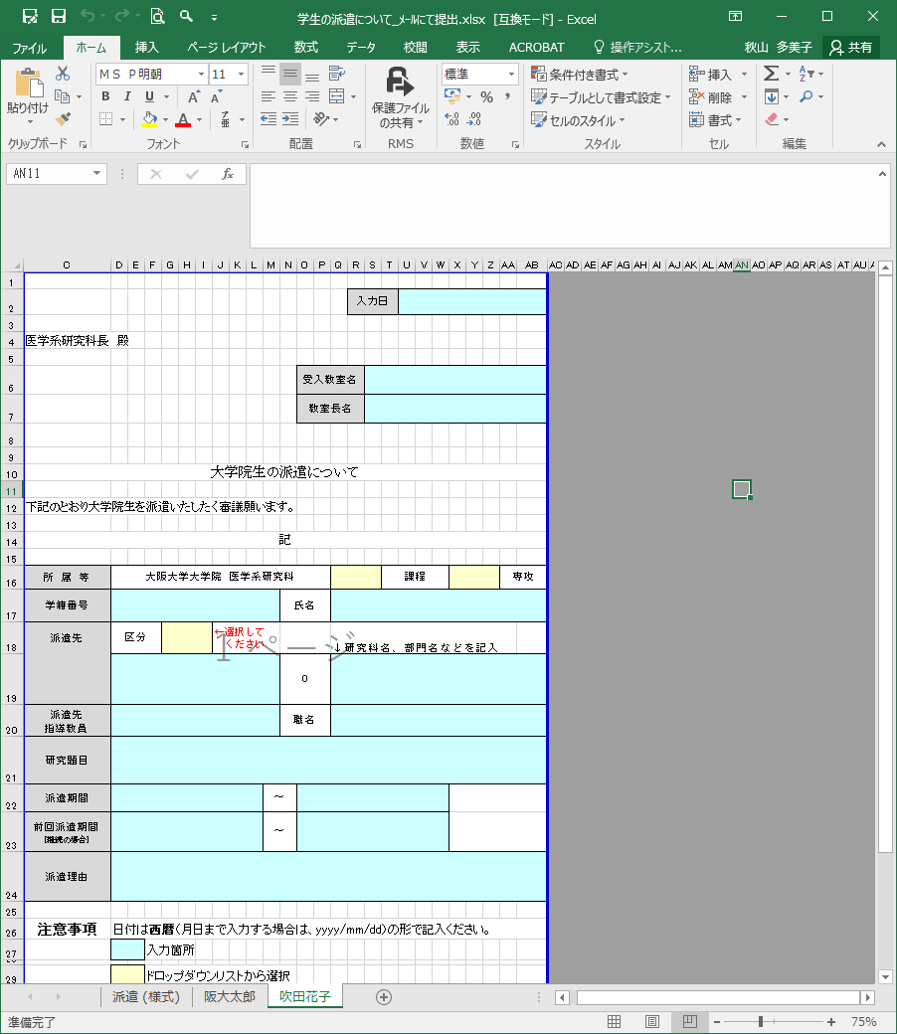
「派遣（様式）」のシートをコピーし、学生ごとにシートを作成してください。
作成後はメールにて教務係へご提出ください。
i-kyomu-kyomu@office.osaka-u.ac.jp
提出期限：派遣開始月の3か月前の月の20日まで。
例/10月1日派遣の場合、7/20までが期限。
 |  |  |  |  |  |  |  |  | 入力日

医学系研究科長 殿

 |  |  |  |  |  | 教室名
 |  |  |  |  |  | 教室長名

大学院生の派遣について

下記のとおり大学院生を派遣いたしたく審議願います。

記

所 属 等 | 大阪大学大学院 医学系研究科 |  |  |  |  |  |  |  |  | 課程 | 専攻
学籍番号 |  |  |  |  | 氏名
派遣先 | 区分 |  | ←選択して ください |  |  |  |  | ↓研究科名、部門名などを記入
 |  |  |  |  | 0
派遣先 指導教員 |  |  |  |  | 職名
研究題目
派遣期間 |  |  |  | ～
前回派遣期間 [継続の場合] |  |  |  | ～
派遣理由

注意事項 | 日付は西暦（月日まで入力する場合は、yyyy/mm/dd）の形で記入ください。
 |  | 入力箇所

 |  | ドロップダウンリストから選択

提出方法 | 教務係へメールにて提出ください。 |  |  |  |  | （ | i-kyomu-kyomu@office.osaka-u.ac.jp |  |  |  |  | ）
 | ※印刷物での提出不可

